Hoja1
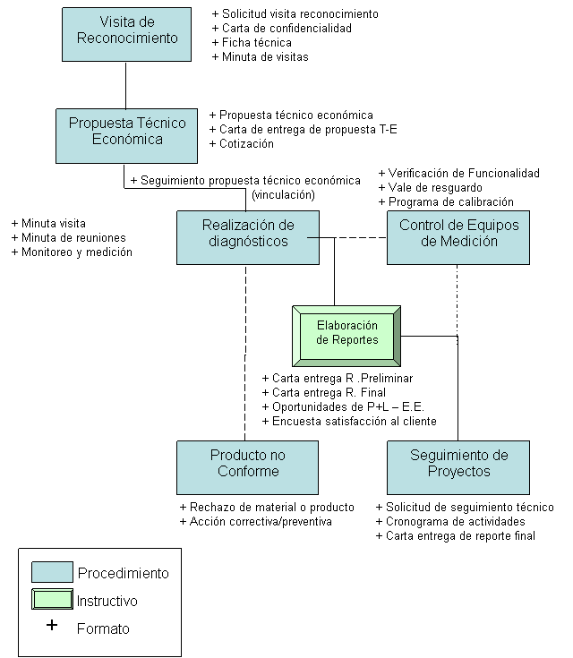
CENTRO MEXICANO PARA LA PRODUCCION MAS LIMPIA
SUBDIRECCIÓN TÉCNICA
 | BITÁCORA DE PROYECTO
Empresa |  | Fecha | Actividad

Jefe de Proyecto/Ingeniero de Proyecto/Asistente de Proyecto

Inicio de Actividades

Formatos del SGC con los que cuenta

